상품제안서
브리츠 블루투스 이어폰 Vtalk50D Plus | 상품코드: S28434

 |  |  |  |  |  |  | 02-713-8555 | www.synergygift.co.kr
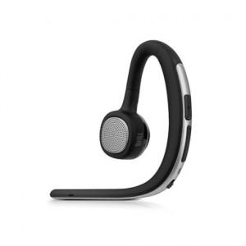

【상세/제작정보】

【인쇄/포장옵션】 | 레이저, 스티커 / 포장지포장

【공급단가】 | 수량 | 50~ | 100~ | 500~ | 1,000~ | 2,000~
*VAT별도 | 단가 | 13,630원 | 13,410원 | 13,090원 | 12,760원 | 12,540원

【상품 URL】 | https://www.synergygift.co.kr:443/src/goods_detail.php?gdno=28434

